Anweisungen
Bestellungsformular Aussenjalousien - Anweisungen

Produkt-Abkürzung 2
Abkürzung | Bezeichnung | Bemerkung
C80 motor 34 | Cetta 80, mit Motor für Fassadenjalousien
Z90 motor 34 | Zetta 90, mit Motor für Fassadenjalousien
C80 F motor 34 | Cetta 80 Flexi, mit Motor für Fassadenjalousien

Lamelle-Typ
Abkürzung | Bezeichnung | Bemerkung
C80 | Cetta 80
C802 | Cetta 80, Unterschiene wendet mit
Z90 | Zetta 90
Z902 | Zetta 90, Unterschiene wendet mit
C80F | Cetta 80 Flexi
C80F2 | Cetta 80 Flexi, Unterschiene wendet mit

Lamelle-Farbe
Abkürzung | Bezeichnung | Bemerkung
9006 | weißaluminium
7016 | anthrazitgrau
9007 | graualuminium
7048 | perlmausgrau
9010 | reinweiß
9016 | verkehrsweiß
VSR780 | bronze VSR 780
1015 | hellelfenbein
7022 | umbragrau
7035 | lichtgrau
7038 | achatgrau
8014 | sepiabraun
9005 | tiefschwarz
9006S | weißaluminium Struktur
7016S | anthrazitgrau Struktur
6005 | moosgrün
9002 | grauweiß
X | ANDERE | nach Absprache - anderer Liefertermin
DB 702 | grau DB 702 | nach Absprache - anderer Liefertermin
DB 703 | dunkelgrau DB 703 | nach Absprache - anderer Liefertermin
3004 | purpurrot | nach Absprache - anderer Liefertermin
7021 | schwarzgrau | nach Absprache - anderer Liefertermin
5002 | ultramarinblau | nach Absprache - anderer Liefertermin
W210 | Goldeiche Struktur | nach Absprache - anderer Liefertermin
YW359F | schwarz metallic | nach Absprache - anderer Liefertermin
8019 | Grau braun | nach Absprache - anderer Liefertermin


Leiterkordel-Typ
Abkürzung | Bezeichnung | Bemerkung | BDUOSLIM - ZENTR. SLIM DUO ÖSEN, SCHWARZ | BDUO - ZENTR., DUO, SCHWARZ | BLTSLIMST -EXZENTR. SLIM STANDARD, LT, SCHWARZ
BDUOSLIM | ZENTR. SLIM DUO ÖSEN, SCHWARZ | Stanzung in der Lamellenachse + Schutzclip | DUOSLIM - ZENTR. SLIM DUO ÖSEN, GRAU | DUO - ZENTR., DUO, GRAU | 0LTSLIMST -EXZENTR. SLIM STANDARD, LT, GRAU


DUOSLIM | ZENTR. SLIM DUO ÖSEN, GRAU | Stanzung in der Lamellenachse + Schutzclip
BSLIM | ZENTR. SLIM ÖSEN, SCHWARZ | Stanzung in der Lamellenachse + Schutzclip
SLIM | ZENTR. SLIM ÖSEN, GRAU | Stanzung in der Lamellenachse + Schutzclip
BLTSLIM | ZENTR. SLIM ÖSEN, LT, SCHWARZ | Stanzung in der Lamellenachse + Schutzclip
0LTSLIM | ZENTR. SLIM ÖSEN, LT, GRAU | Stanzung in der Lamellenachse + Schutzclip
BST | ZENTR., SCHWARZ | Stanzung in der Lamellenachse
BDUO | ZENTR., DUO, SCHWARZ | Stanzung in der Lamellenachse
DUO | ZENTR., DUO, GRAU | Stanzung in der Lamellenachse
ST | ZENTR., GRAU | Stanzung in der Lamellenachse
BLT | ZENTR., LT, SCHWARZ | Stanzung in der Lamellenachse
0LT | ZENTR., LT, GRAU | Stanzung in der Lamellenachse
BDUOSLIMST | EXZENTR. SLIM DUO STANDARD, SCHWARZ | Stanzung außer Lamellenachse, nur für Cetta 80
DUOSLIMST | EXZENTR. SLIM DUO STANDARD, GRAU | Stanzung außer Lamellenachse, nur für Cetta 80
BSLIMST | EXZENTR. SLIM STANDARD, SCHWARZ | Stanzung außer Lamellenachse, nur für Cetta 80
SLIMST | EXZENTR. SLIM STANDARD, GRAU | Stanzung außer Lamellenachse, nur für Cetta 80 | BSLIM - ZENTR. SLIM ÖSEN, SCHWARZ | BLT - ZENTR., LT, SCHWARZ | BSLIMST - EXZENTR. SLIM STANDARD, SCHWARZ
BLTSLIMST | EXZENTR. SLIM STANDARD, LT, SCHWARZ | Stanzung außer Lamellenachse, nur für Cetta 80 | SLIM - ZENTR. SLIM ÖSEN, GRAU | 0LT - ZENTR., LT, GRAU | SLIMST - EXZENTR. SLIM STANDARD, GRAU



0LTSLIMST | EXZENTR. SLIM STANDARD, LT, GRAU | Stanzung außer Lamellenachse, nur für Cetta 80

Betätigungs-Position
Abkürzung | Bezeichnung | Bemerkung
S | Mitte
L | Links
P | Recht

Betätigungs-Art
Abkürzung | Bezeichnung | Bemerkung
A6 | Motor Isotra Basic 6Nm bis 10m²
A10 | Motor Isotra Basic 10Nm bis 16m²
G | Motor Geiger (automatisch) | Motor Geiger
G3 | MOTOR Geiger 3 Nm bis 7 m2 | Motor Geiger
G6 | MOTOR Geiger 6 Nm bis 13 m2 | Motor Geiger
G10 | MOTOR Geiger 10 Nm bis 21 m2 | Motor Geiger
G20 | MOTOR Geiger 20 Nm bis 28 m2 | Motor Geiger
G6AIR | MOTOR Geiger AIR 6 Nm bis 7 m2 | Motor Geiger
G10AIR | MOTOR Geiger AIR 10 Nm bis 13 m2 | Motor Geiger
G20AIR | MOTOR Geiger AIR 20 Nm bis 21 m2 | Motor Geiger
E5 | MOTOR Elero 6 Nm bis 10 m2 | Motor Elero
E9 | MOTOR Elero 9 Nm bis 16 m2 | Motor Elero
ESOL | MOTOR Elero AKKU SOLAR 4Nm <8m2 (12V)
S | Motor Somfy WT (automatisch)
S2 | Motor Somfy iO (automatisch)


M6 | MOTOR Somfy WT 6 Nm bis 10 m2 | Motor Somfy
M10 | MOTOR Somfy WT 10 Nm bis 16 m2 | Motor Somfy
M20 | MOTOR Somfy WT 18 Nm bis 20 m2 | Motor Somfy
J6 | MOTOR Somfy HTM 6 Nm bis 10 m2 | Motor Somfy
J10 | MOTOR Somfy HTM 10 Nm bis 16 m2 | Motor Somfy
IO6 | MOTOR Somfy IO PROTECT 6 Nm bis 10 m2 | Motor Somfy iO
IO10 | MOTOR Somfy IO PROTECT 10 Nm bis 16 m2 | Motor Somfy iO
IO20 | MOTOR Somfy IO PROTECT 18 Nm bis 20 m2 | Motor Somfy iO
M6P | MOTOR Somfy WT PROTECT 6 Nm bis 10 m2 | motor Somfy
M10P | MOTOR Somfy WT PROTECT 10 Nm bis 16 m2 | motor Somfy
M18P | MOTOR Somfy WT PROTECT 18 Nm bis 20 m2 | motor Somfy
0 | OHNE (ist gekoppelt)
0M | OHNE (eigener Motor)

Oberschiene (Box)-Material
Abkürzung | Bezeichnung | Bemerkung
Fe | Oberschiene STANDARD 56x58, Fe

Oberschiene (Box)-Farbe
Abkürzung | Bezeichnung | Bemerkung
Zn | VERZINKT | Standard
1001 | RAL beige 1001
1003 | RAL signalweiß 1013
1011 | RAL braunbeige 1011
1013 | RAL perlweiß 1013
1015 | RAL elfenbein 1015
3000 | RAL feuerrot 3000
3002 | RAL karminrot 3002
3003 | RAL rubinrot 3003
3004 | RAL purpurrot (speziell zur Lamelle 3004)
3005 | RAL weinrot 3005
3012 | RAL beigerot 3012
5002 | RAL ultramarinblau 5002
5005 | RAL signalblau 5005
5009 | RAL azurblau 5009
5011 | RAL stahlblau 5011
5013 | RAL kobaltblau 5013
5018 | RAL blau (türkis) 5018
6005 | RAL moosgrün 6005
6009 | RAL tannengrün 6009
6011 | RAL resedagrün 6011
6018 | RAL gelbgrün 6018
6026 | RAL opalgrün 6026
7001 | RAL silbergrau 7001
7012 | RAL basaltgrau 7012
7015 | RAL schiefergrau 7015
7016 | RAL anthrazitgrau 7016
7022 | RAL umbragrau 7022
7023 | RAL betongrau 7023
7030 | RAL steingrau 7030
7035 | RAL lichtgrau 7035
7036 | RAL platingrau 7036
7038 | RAL achatgrau 7038
7039 | RAL grau 7039
7040 | RAL fenstergrau 7040
7046 | RAL telegrau 7046
7047 | RAL telegrau 7047
7048 | RAL perlmaußgrau 7048
8001 | RAL ocker braun 8001
8002 | RAL signalbraun 8002
8003 | RAL lehmbraun 8003
8004 | RAL kupferbraun 8004
8007 | RAL rehbraun 8007
8011 | RAL nussbraun 8011
8012 | RAL rotbraun 8012
8014 | RAL sepiabraun 8014
8016 | RAL mahagonibraun 8016
8019 | RAL graubraun 8019
8023 | RAL orangebraun 8023
8028 | RAL terrabraun 8028
9001 | RAL cremeweiß 9001
9003 | RAL signalweiß 9003
9004 | RAL signalschwarz 9004
9005 | RAL tiefschwarz 9005
9006 | RAL weißaluminium 9006
9007 | RAL graualuminium 9007
9010 | RAL reinweiß 9010
9016 | RAL verkehrsweiß 9016
9017 | RAL verkehrsschwarz 9017
9022 | RAL perlhellgrau 9022
9006S | RAL weißaluminium 9006 Struktur
7016S | RAL anthrazitgrau 7016 Struktur
DB702 | RAL grau DB 702 (speziell zur Lamelle DB 702)
DB703 | RAL dunkelgrau DB 703
VSR780 | RAL VSR 780
7006 | RAL grau (beige-grau) 7006
7021 | RAL grau (schwarzgrau) 7021
7024 | RAL grau (Graphit) 7024
7016M | RAL šedá (Anthrazit) matt 7016
9016M | RAL weiß matt 9016

Unterschiene-Farbe
Abkürzung | Bezeichnung | Bemerkung
E | elox | Standard
1001 | RAL beige 1001
1003 | RAL signalweiß 1013
1011 | RAL braunbeige 1011
1013 | RAL perlweiß 1013
1015 | RAL elfenbein 1015
3000 | RAL feuerrot 3000
3002 | RAL karminrot 3002
3003 | RAL rubinrot 3003
3004 | RAL purpurrot (speziell zur Lamelle 3004)
3005 | RAL weinrot 3005
3012 | RAL beigerot 3012
5002 | RAL ultramarinblau 5002
5005 | RAL signalblau 5005
5009 | RAL azurblau 5009
5011 | RAL stahlblau 5011
5013 | RAL kobaltblau 5013
5018 | RAL blau (türkis) 5018
6005 | RAL moosgrün 6005
6009 | RAL tannengrün 6009
6011 | RAL resedagrün 6011
6018 | RAL gelbgrün 6018
6026 | RAL opalgrün 6026
7001 | RAL silbergrau 7001
7012 | RAL basaltgrau 7012
7015 | RAL schiefergrau 7015
7016 | RAL anthrazitgrau 7016
7022 | RAL umbragrau 7022
7023 | RAL betongrau 7023
7030 | RAL steingrau 7030
7035 | RAL lichtgrau 7035
7036 | RAL platingrau 7036
7038 | RAL achatgrau 7038
7039 | RAL grau 7039
7040 | RAL fenstergrau 7040
7046 | RAL telegrau 7046
7047 | RAL telegrau 7047
7048 | RAL perlmaußgrau 7048
8001 | RAL ocker braun 8001
8002 | RAL signalbraun 8002
8003 | RAL lehmbraun 8003
8004 | RAL kupferbraun 8004
8007 | RAL rehbraun 8007
8011 | RAL nussbraun 8011
8012 | RAL rotbraun 8012
8014 | RAL sepiabraun 8014
8016 | RAL mahagonibraun 8016
8019 | RAL graubraun 8019
8023 | RAL orangebraun 8023
8028 | RAL terrabraun 8028
9001 | RAL cremeweiß 9001
9003 | RAL signalweiß 9003
9004 | RAL signalschwarz 9004
9005 | RAL tiefschwarz 9005
9006 | RAL weißaluminium 9006
9007 | RAL graualuminium 9007
9010 | RAL reinweiß 9010
9016 | RAL verkehrsweiß 9016
9017 | RAL verkehrsschwarz 9017
9022 | RAL perlhellgrau 9022
9006S | RAL weißaluminium 9006 Struktur
7016S | RAL anthrazitgrau 7016 Struktur
DB702 | RAL grau DB 702 (speziell zur Lamelle DB 702)
DB703 | RAL dunkelgrau DB 703
VSR780 | RAL VSR 780
7006 | RAL grau (beige-grau) 7006
7021 | RAL grau (schwarzgrau) 7021
7024 | RAL grau (Graphit) 7024
7016M | RAL šedá (Anthrazit) matt 7016
9016M | RAL weiß matt 9016
X | ANDERE (nach Absprache)
ISD110 | Isotra System DECORAL glattes ISD110 | Max. Breite für Decoral ist 4m.
ISD120 | Isotra System DECORAL glattes ISD120 | Max. Breite für Decoral ist 4m.
ISD130 | Isotra System DECORAL glattes ISD130 | Max. Breite für Decoral ist 4m.
ISD140 | Isotra System DECORAL glattes ISD140 | Max. Breite für Decoral ist 4m.
ISD150 | Isotra System DECORAL glattes ISD150 | Max. Breite für Decoral ist 4m.
ISD160 | Isotra System DECORAL glattes ISD160 | Max. Breite für Decoral ist 4m.
ISD210 | Isotra System DECORAL Struktur ISD210 | Max. Breite für Decoral ist 4m.
ISD220 | Isotra System DECORAL Struktur ISD220 | Max. Breite für Decoral ist 4m.
ISD230 | Isotra System DECORAL Struktur ISD230 | Max. Breite für Decoral ist 4m.
ISD310 | Isotra System DECORAL glänzendes ISD310 | Max. Breite für Decoral ist 4m.
ISD152 | Isotra System DECORAL glattes ISD152 | Max. Breite für Decoral ist 4m.
ISD154 | Isotra System DECORAL glattes ISD154 | Max. Breite für Decoral ist 4m.
ISD200 | Isotra System DECORAL Struktur ISD200 | Max. Breite für Decoral ist 4m.
ISD212 | Isotra System DECORAL Struktur ISD212 | Max. Breite für Decoral ist 4m.
ISD214 | Isotra System DECORAL Struktur ISD214 | Max. Breite für Decoral ist 4m.
ISD222 | Isotra System DECORAL Struktur ISD222 | Max. Breite für Decoral ist 4m.
ISD500 | Isotra System DECORAL glattes ISD500 | Max. Breite für Decoral ist 4m.
ISD510 | Isotra System DECORAL glattes ISD510 | Max. Breite für Decoral ist 4m.
ISD600 | Isotra System DECORAL Struktur ISD600 | Max. Breite für Decoral ist 4m.
ISD610 | Isotra System DECORAL Struktur ISD610 | Max. Breite für Decoral ist 4m.
ISD620 | Isotra System DECORAL Struktur ISD620 | Max. Breite für Decoral ist 4m.
ISD630 | Isotra System DECORAL Struktur ISD630 | Max. Breite für Decoral ist 4m.
ISD640 | Isotra System DECORAL Struktur ISD640 | Max. Breite für Decoral ist 4m.
ISD700 | Isotra System DECORAL individuell ISD700 | Max. Breite für Decoral ist 4m.
Xisd | ANDERES ISD (nach Absprache) | Max. Breite für Decoral ist 4m.

Art der Führung
Abkürzung | Bezeichnung | Bemerkung
VL | Kunststoffzapfen
VK | Metallzapfen

Führung links/rechts
Abkürzung | Bezeichnung | Bemerkung
0FA | ohne Führung (-25)
0FB | ohne Führung (-27)

Jalousie-Halter
Abkürzung | Bezeichnung | Bemerkung
P002/32 | 26 Halter Fe CLICK [ P002/32 ]

Verpackung
Abkürzung | Bezeichnung | Bemerkung
FB | Standart-Blasenfolie
K | Papierkarton
KV | Papierkarton mit Strebe
FBK | Papierkarton + Blasenfolie
FBKV | Papierkarton + Blasenfolie + Strebe

Gültigkeit: ab 27.04.2023.

Anweisungen 2
Bestellungsformular Aussenjalousien - Anweisungen 2

Breite (mm) und Höhe (mm)
Laut Bild

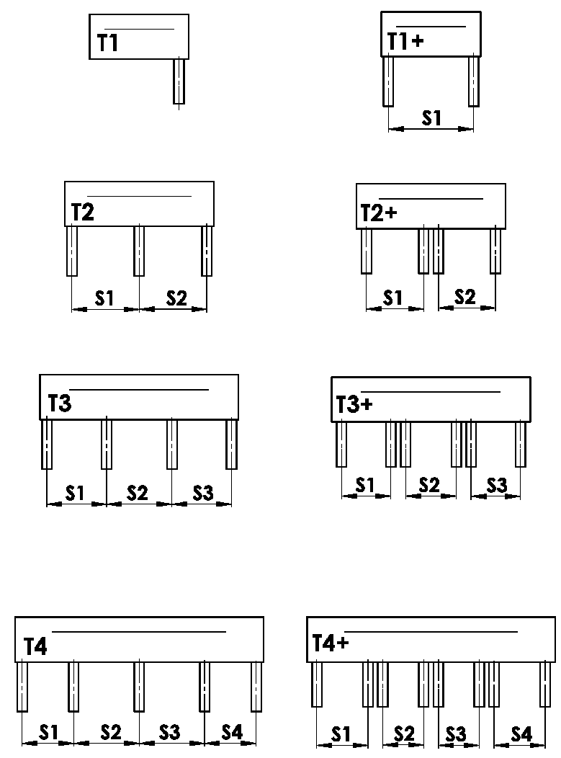
Box-Ausführung
Abkürzung | Bezeichnung | Bemerkung | Bild
T1 | AUSFÜHRUNG 1 ( 1 Sektion, 1 FS )
T1+ | AUSFÜHRUNG 1 ( 1 Sektion, 2 FS )
T2 | AUSFÜHRUNG 2 ( 2 Sektionen )
T2+ | AUSFÜHRUNG 2 ( 2 Sektionen, für jede 2 FS )
T3 | AUSFÜHRUNG 3 ( 3 Sektionen )
T3+ | AUSFÜHRUNG 3 ( 3 Sektionen, für jede 2 FS )
T4 | AUSFÜHRUNG 4 ( 4 Sektionen )
T4+ | AUSFÜHRUNG 4 ( 4 Sektionen, für jede 2 FS )


FS-Platzierung
Abkürzung | Bezeichnung | Bemerkung | Bild
A | Platzierung der seitlichen FS innerhalb der BOX
B | Platzierung der seitlichen FS außerhalb der BOX
A/B | Platzierung der seitliche FS innerhalb/1x außerhalb der BOX
B/A | Platzierung der seitlichen FS 1x außerhalb/ innerhalb der BOX

Maß "B" und "B1"
Laut Bild
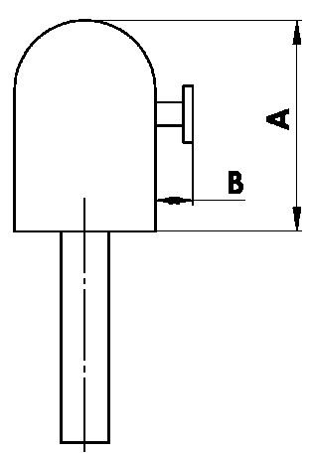
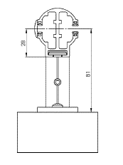

Maß "A" der Box
Abkürzung | Bezeichnung | Bemerkung
240 | 240 ( oder BOX für FS ) | C80: bis 1600mm | Z90: bis 1800 mm | C80F: bis 3600
332 | 332 ( oder BOX für FS ) | C80: 1601mm - 2900mm | Z90: 1801mm - 3400mm | C80F: mehr als 3601
392 | 392 ( oder BOX für FS ) | C80: mehr als 2900mm | Z90: mehr als 3400mm

Box-Farbe
Abkürzung | Bezeichnung | Bemerkung
1001 | RAL beige 1001
1003 | RAL signalweiß 1013
1011 | RAL braunbeige 1011
1013 | RAL perlweiß 1013
1015 | RAL elfenbein 1015
3000 | RAL feuerrot 3000
3002 | RAL karminrot 3002
3003 | RAL rubinrot 3003
3004 | RAL purpurrot (speziell zur Lamelle 3004)
3005 | RAL weinrot 3005
3012 | RAL beigerot 3012
5002 | RAL ultramarinblau 5002
5005 | RAL signalblau 5005
5009 | RAL azurblau 5009
5011 | RAL stahlblau 5011
5013 | RAL kobaltblau 5013
5014 | RAL blau 5014
5018 | RAL blau (türkis) 5018
6005 | RAL moosgrün 6005
6009 | RAL tannengrün 6009
6011 | RAL resedagrün 6011
6018 | RAL gelbgrün 6018
6026 | RAL opalgrün 6026
7001 | RAL silbergrau 7001
7012 | RAL basaltgrau 7012
7015 | RAL schiefergrau 7015
7016 | RAL anthrazitgrau 7016
7016S | RAL anthrazitgrau 7016 Struktur
7022 | RAL umbragrau 7022
7023 | RAL betongrau 7023
7030 | RAL steingrau 7030
7035 | RAL lichtgrau 7035
7036 | RAL platingrau 7036
7038 | RAL achatgrau 7038
7039 | RAL grau 7039
7040 | RAL fenstergrau 7040
7046 | RAL telegrau 7046
7047 | RAL telegrau 7047
7048 | RAL perlmaußgrau 7048
8001 | RAL ocker braun 8001
8002 | RAL signalbraun 8002
8003 | RAL lehmbraun 8003
8004 | RAL kupferbraun 8004
8007 | RAL rehbraun 8007
8011 | RAL nussbraun 8011
8012 | RAL rotbraun 8012
8014 | RAL sepiabraun 8014
8016 | RAL mahagonibraun 8016
8019 | RAL graubraun 8019
8023 | RAL orangebraun 8023
8028 | RAL terrabraun 8028
9001 | RAL cremeweiß 9001
9002 | RAL weiß 9002
9003RAL | RAL signalweiß 9003
9004 | RAL signalschwarz 9004
9005 | RAL tiefschwarz 9005
9006RAL | RAL weißaluminium 9006
9006S | RAL weißaluminium 9006 Struktur
9007 | RAL graualuminium 9007
9010 | RAL reinweiß 9010
9016 | RAL verkehrsweiß 9016
9017 | RAL verkehrsschwarz 9017
9022 | RAL perlhellgrau 9022
DB702 | RAL grau db702 (speziell zur Lamelle DB 702)
DB703 | RAL dunkelgrau DB 703
VSR780 | RAL VSR780
7006 | RAL grau (beige-grau) 7006
7021 | RAL grau (schwarzgrau) 7021
7024 | RAL grau (Graphit) 7024
7016M | RAL šedá (Anthrazit) matt 7016
9016M | RAL weiß matt 9016
ISD110 | Isotra System DECORAL glattes ISD110 | Max. Breite für Decoral ist 4m.
ISD120 | Isotra System DECORAL glattes ISD120 | Max. Breite für Decoral ist 4m.
ISD130 | Isotra System DECORAL glattes ISD130 | Max. Breite für Decoral ist 4m.
ISD140 | Isotra System DECORAL glattes ISD140 | Max. Breite für Decoral ist 4m.
ISD150 | Isotra System DECORAL glattes ISD150 | Max. Breite für Decoral ist 4m.
ISD160 | Isotra System DECORAL glattes ISD160 | Max. Breite für Decoral ist 4m.
ISD210 | Isotra System DECORAL Struktur ISD210 | Max. Breite für Decoral ist 4m.
ISD220 | Isotra System DECORAL Struktur ISD220 | Max. Breite für Decoral ist 4m.
ISD230 | Isotra System DECORAL Struktur ISD230 | Max. Breite für Decoral ist 4m.
ISD310 | Isotra System DECORAL glänzendes ISD310 | Max. Breite für Decoral ist 4m.
ISD152 | Isotra systém DECORAL ISD152 | Max. Breite für Decoral ist 4m.
ISD154 | Isotra systém DECORAL ISD154 | Max. Breite für Decoral ist 4m.
ISD200 | Isotra systém DECORAL ISD200 | Max. Breite für Decoral ist 4m.
ISD212 | Isotra systém DECORAL ISD212 | Max. Breite für Decoral ist 4m.
ISD214 | Isotra systém DECORAL ISD214 | Max. Breite für Decoral ist 4m.
ISD222 | Isotra systém DECORAL ISD222 | Max. Breite für Decoral ist 4m.
ISD500 | Isotra systém DECORAL ISD500 | Max. Breite für Decoral ist 4m.
ISD510 | Isotra systém DECORAL ISD510 | Max. Breite für Decoral ist 4m.
ISD600 | Isotra systém DECORAL ISD600 | Max. Breite für Decoral ist 4m.
ISD610 | Isotra systém DECORAL ISD610 | Max. Breite für Decoral ist 4m.
ISD620 | Isotra systém DECORAL ISD620 | Max. Breite für Decoral ist 4m.
ISD630 | Isotra systém DECORAL ISD630 | Max. Breite für Decoral ist 4m.
ISD640 | Isotra systém DECORAL ISD640 | Max. Breite für Decoral ist 4m.
ISD700 | Isotra systém DECORAL ISD700 | Max. Breite für Decoral ist 4m.
Zn | VERZINKT
0 | OHNE (für rohe Al Oberschiene)
Xisd | ANDERES ISD (nach Absprache) | Max. Breite für Decoral ist 4m.
X | ANDERE

Lackierung-Typ
Abkürzung | Bezeichnung | Bemerkung
VNE | 1. äußere
0 | 4. OHNE

Verpackung
Abkürzung | Bezeichnung | Bemerkung
FB | Standart-Blasenfolie
K | Papierkarton
KV | Papierkarton mit Strebe
FBK | Papierkarton + Blasenfolie
FBKV | Papierkarton + Blasenfolie + Strebe

Gültigkeit: ab 18.07.2023.

